エビデンス(会社管理者)
１、画面初期化

２、画面検索条件
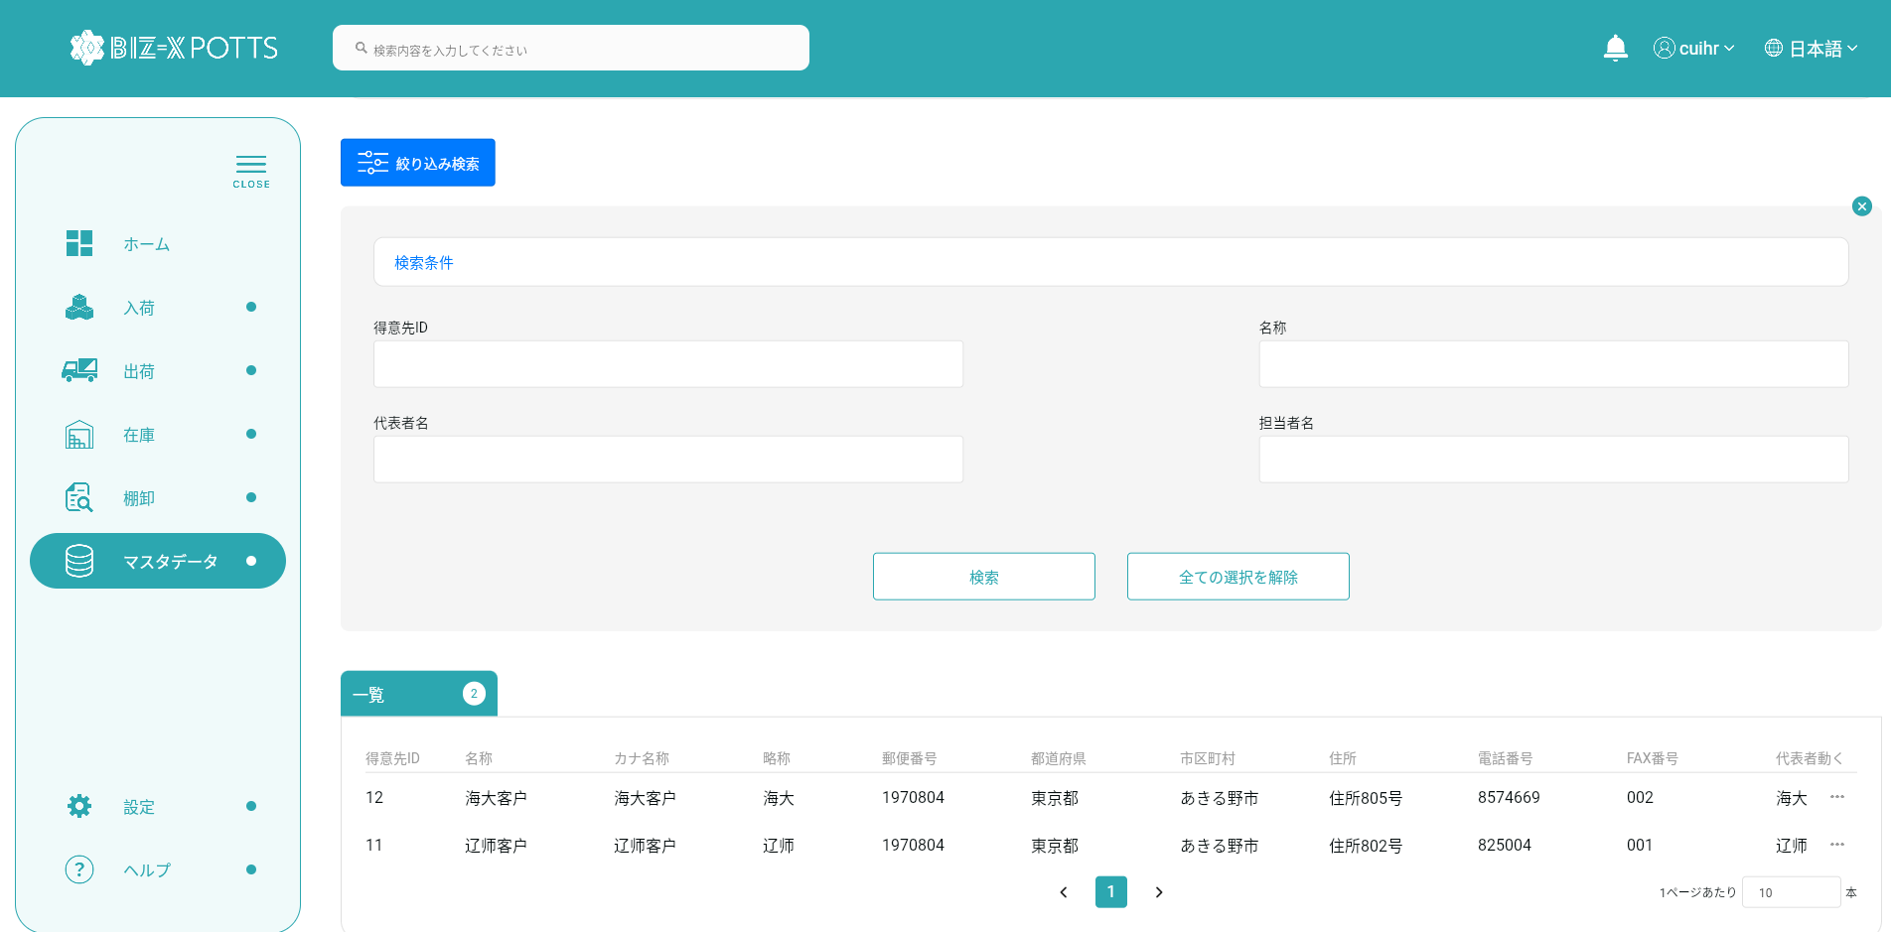



フィルタ条件

フィルタ条件

すべての取得条件の消去

クリックして検索

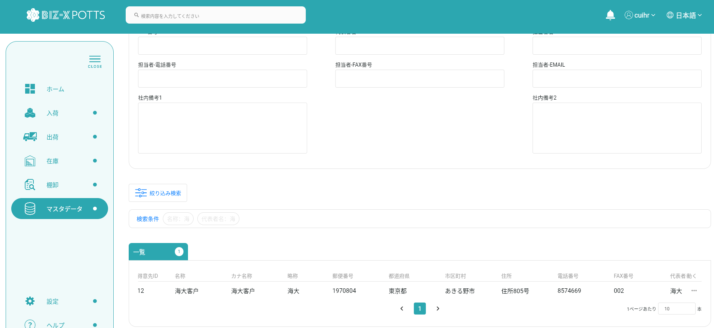

３、登録

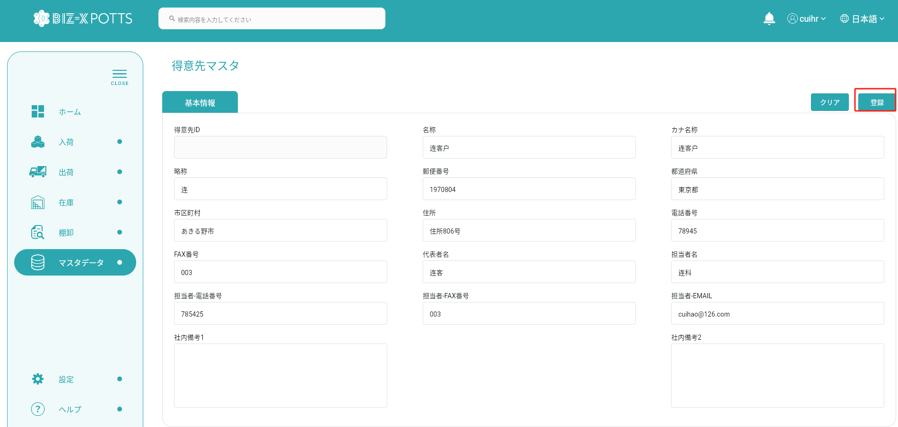

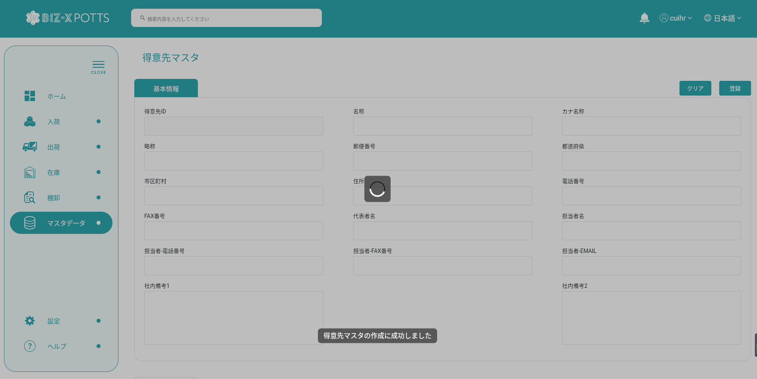

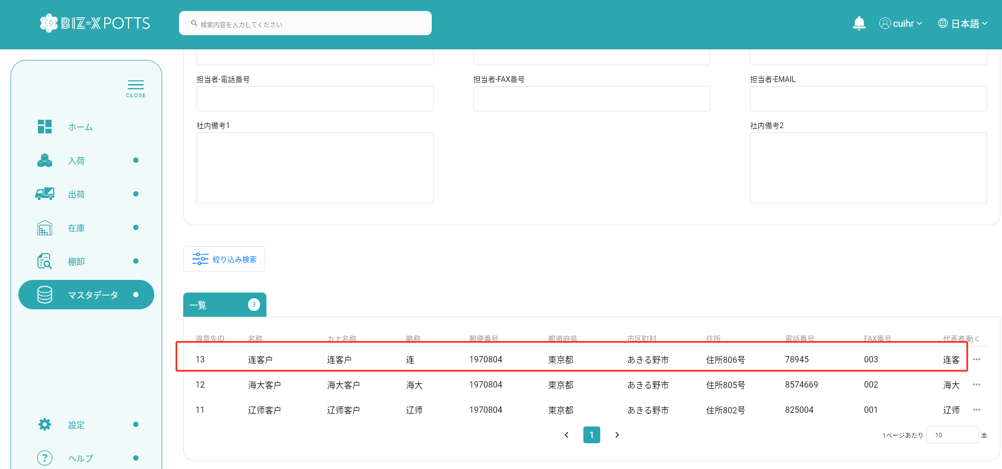

 |  | 追加データ

4、クリア



すべての入力情報を消去

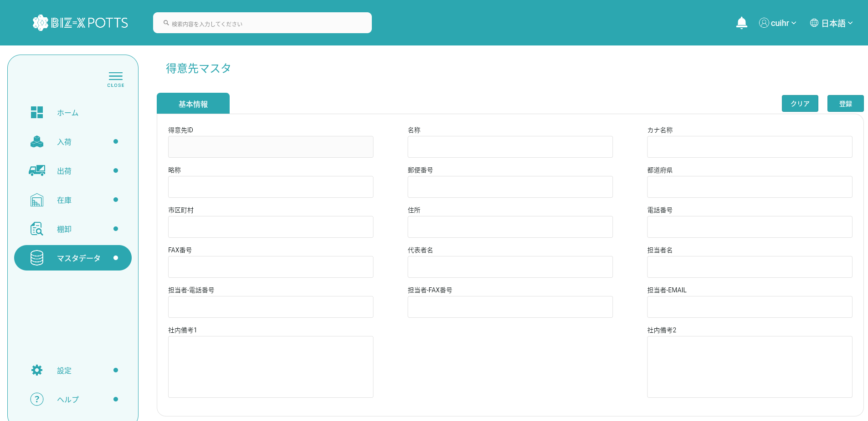

5、明細



データを選択し、詳細ボタンをクリックします

6、明細反応



7、修正

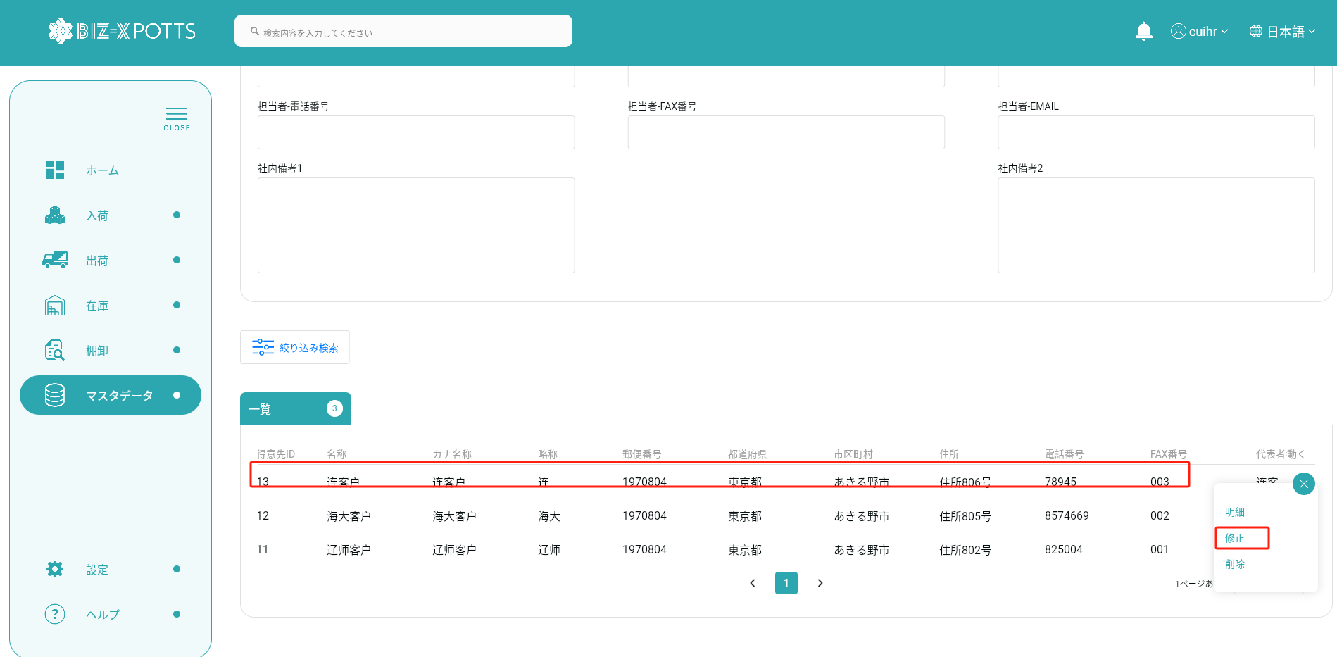

データを選択し、変更ボタンをクリックします

8、修正反応

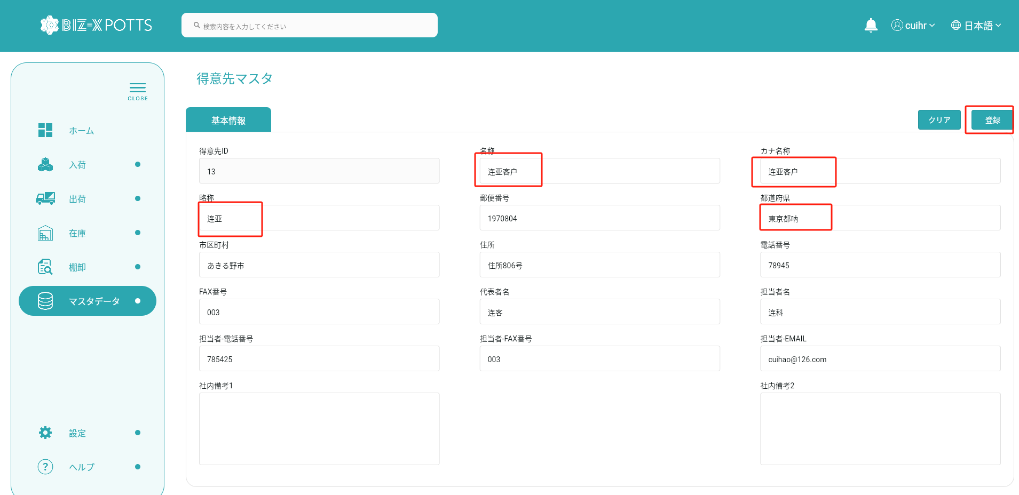

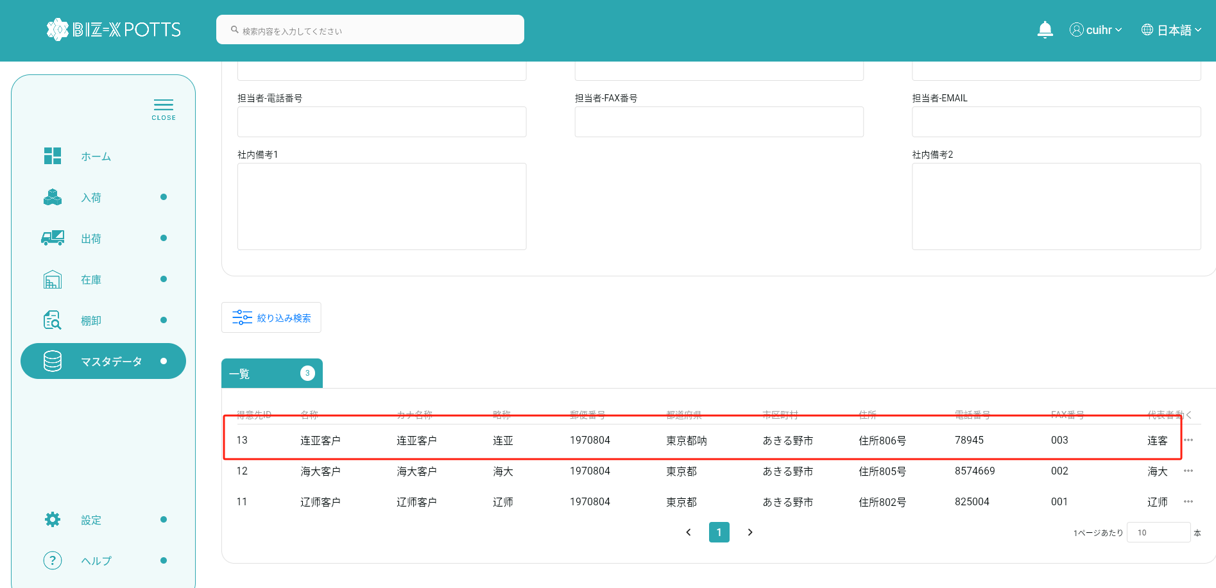

 |  |  | 修正前

 |  |  | 修正後

9、削除

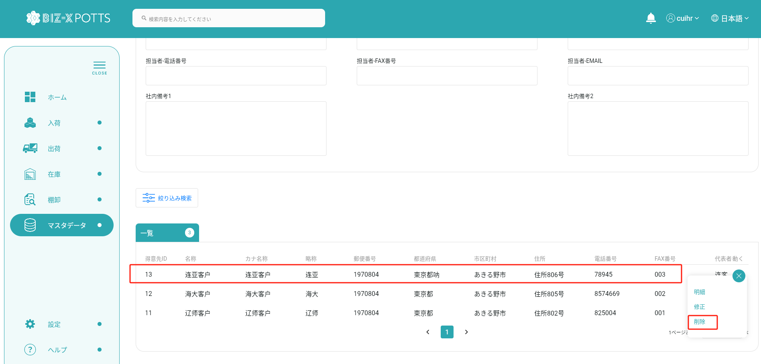

データを選択し、削除ボタンをクリックします

10、削除反応

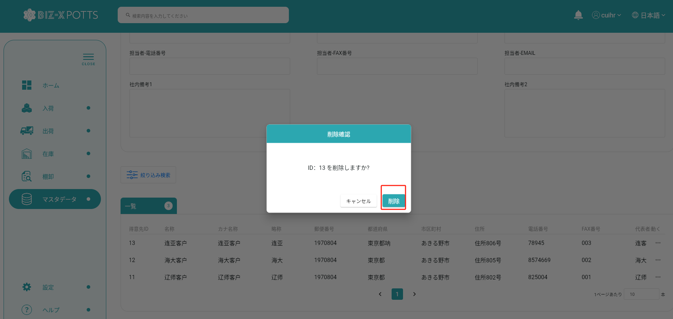

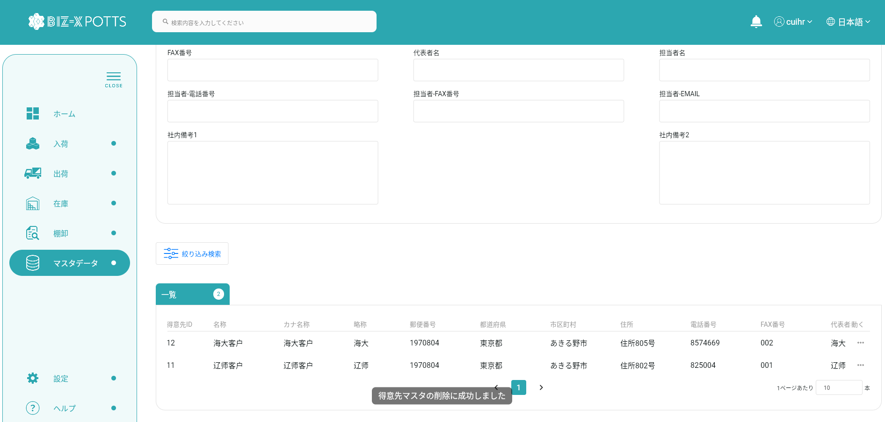

 | DB中に、データを削除しました

エビデンス(admin)
１、画面初期化

２、画面検索条件

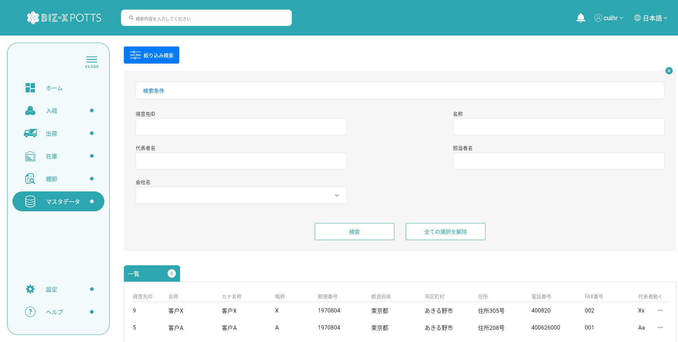

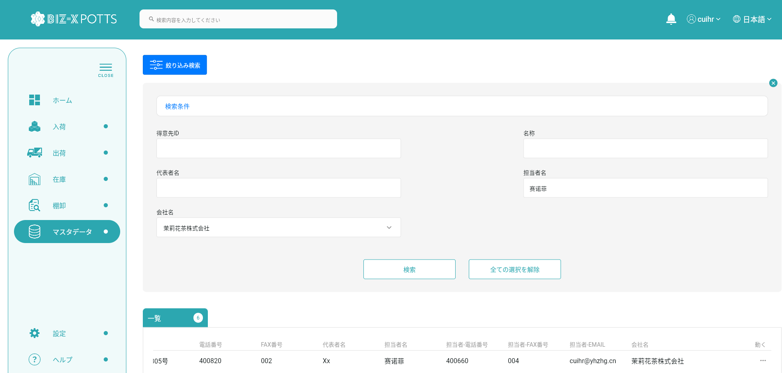

フィルタ条件

フィルタ条件

すべての取得条件の消去
クリックして検索

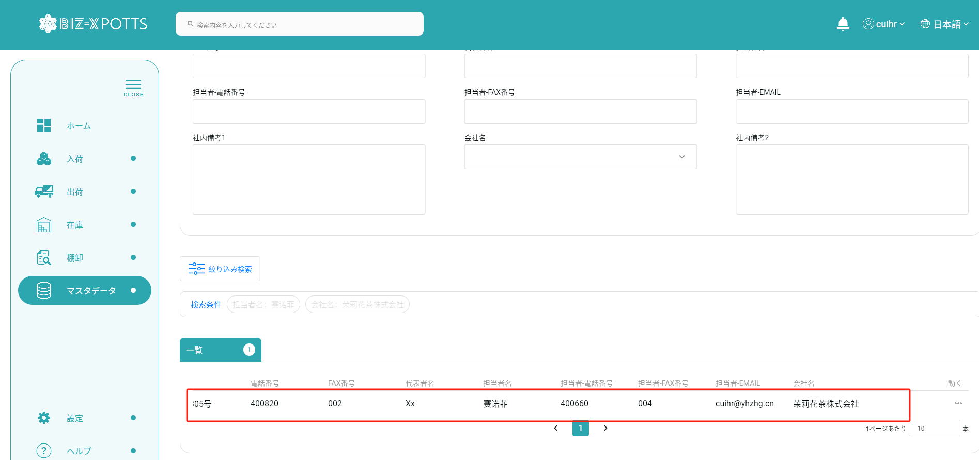

３、登録

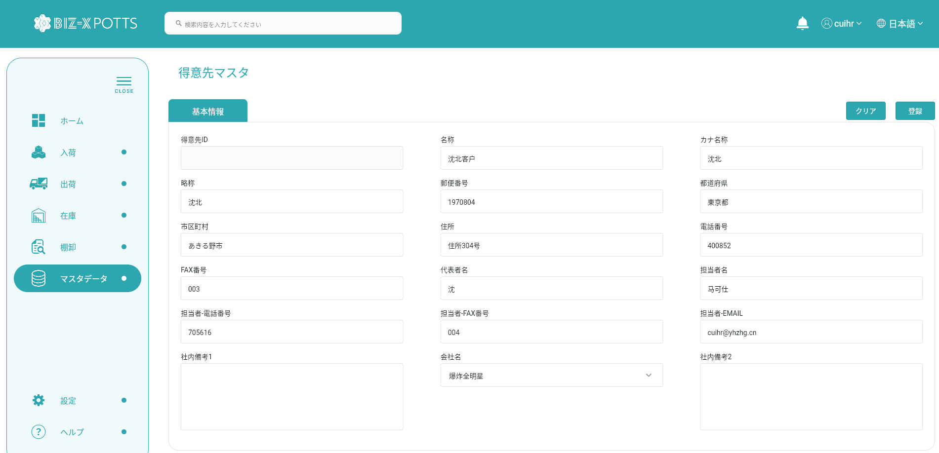

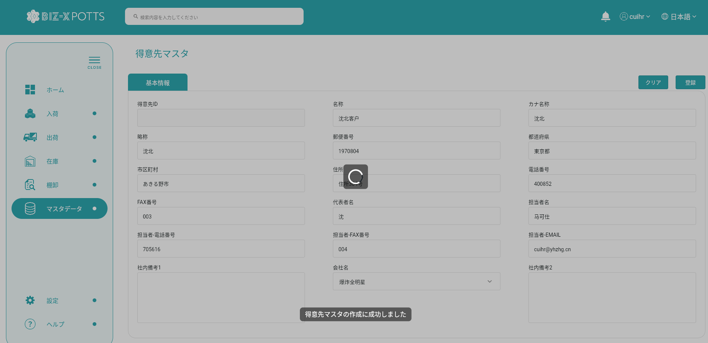

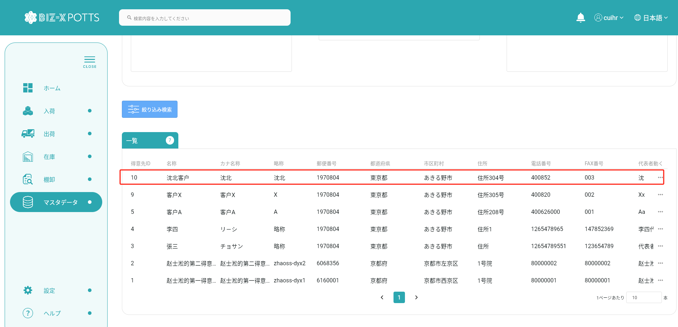

 |  | 追加データ

4、クリア

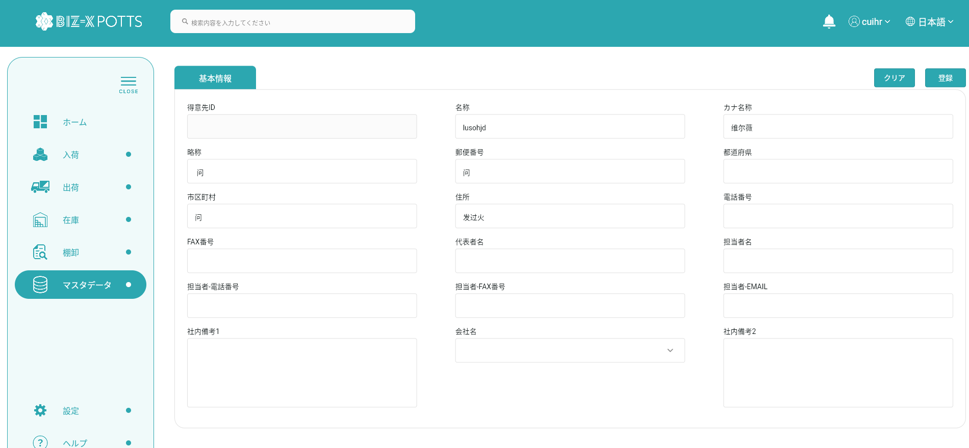

すべての入力情報を消去

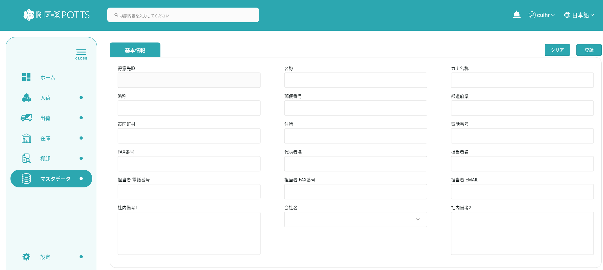

5、明細

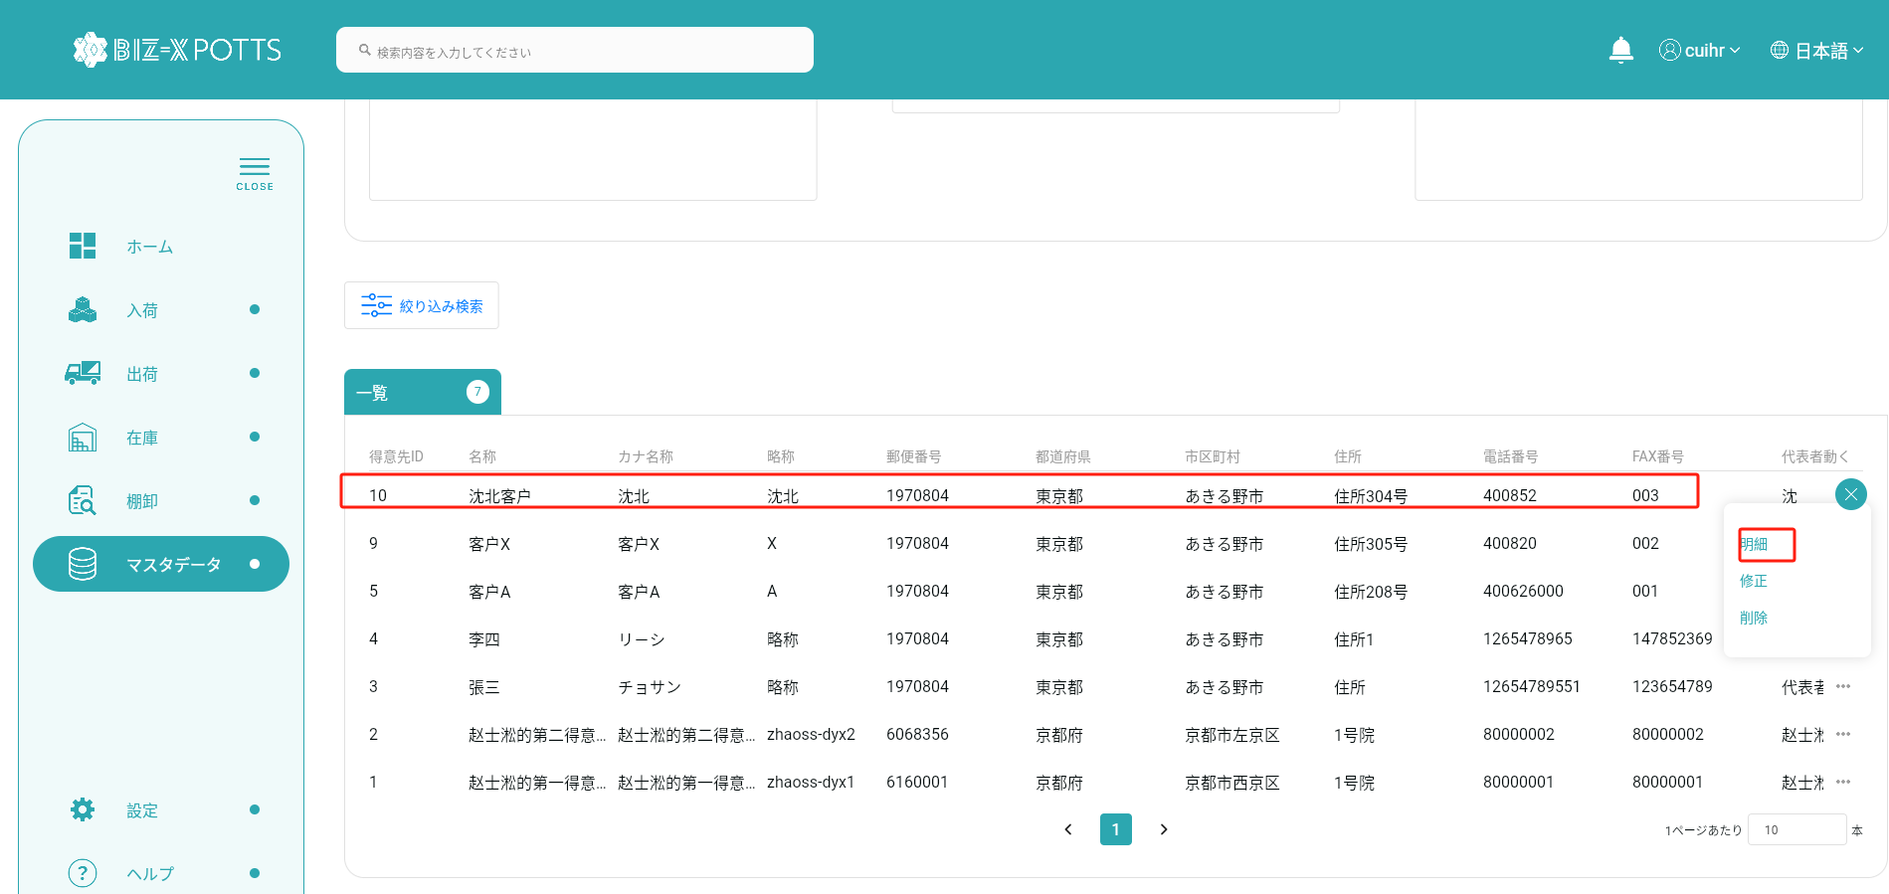

データを選択し、詳細ボタンをクリックします

6、明細反応

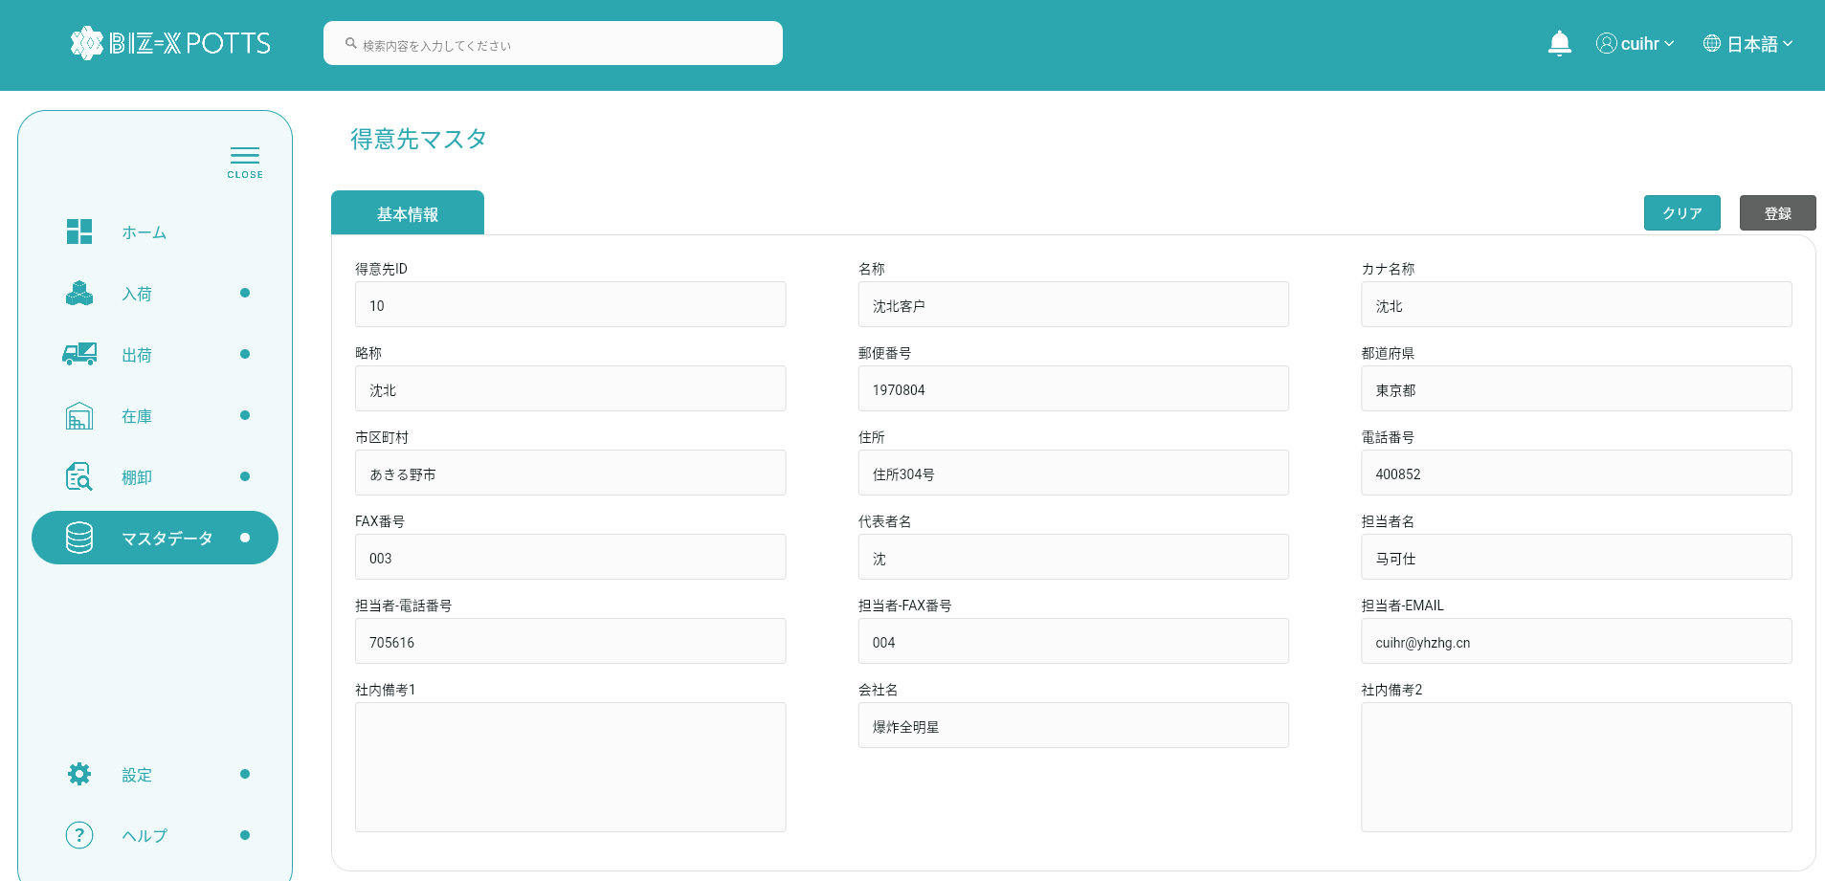

7、修正

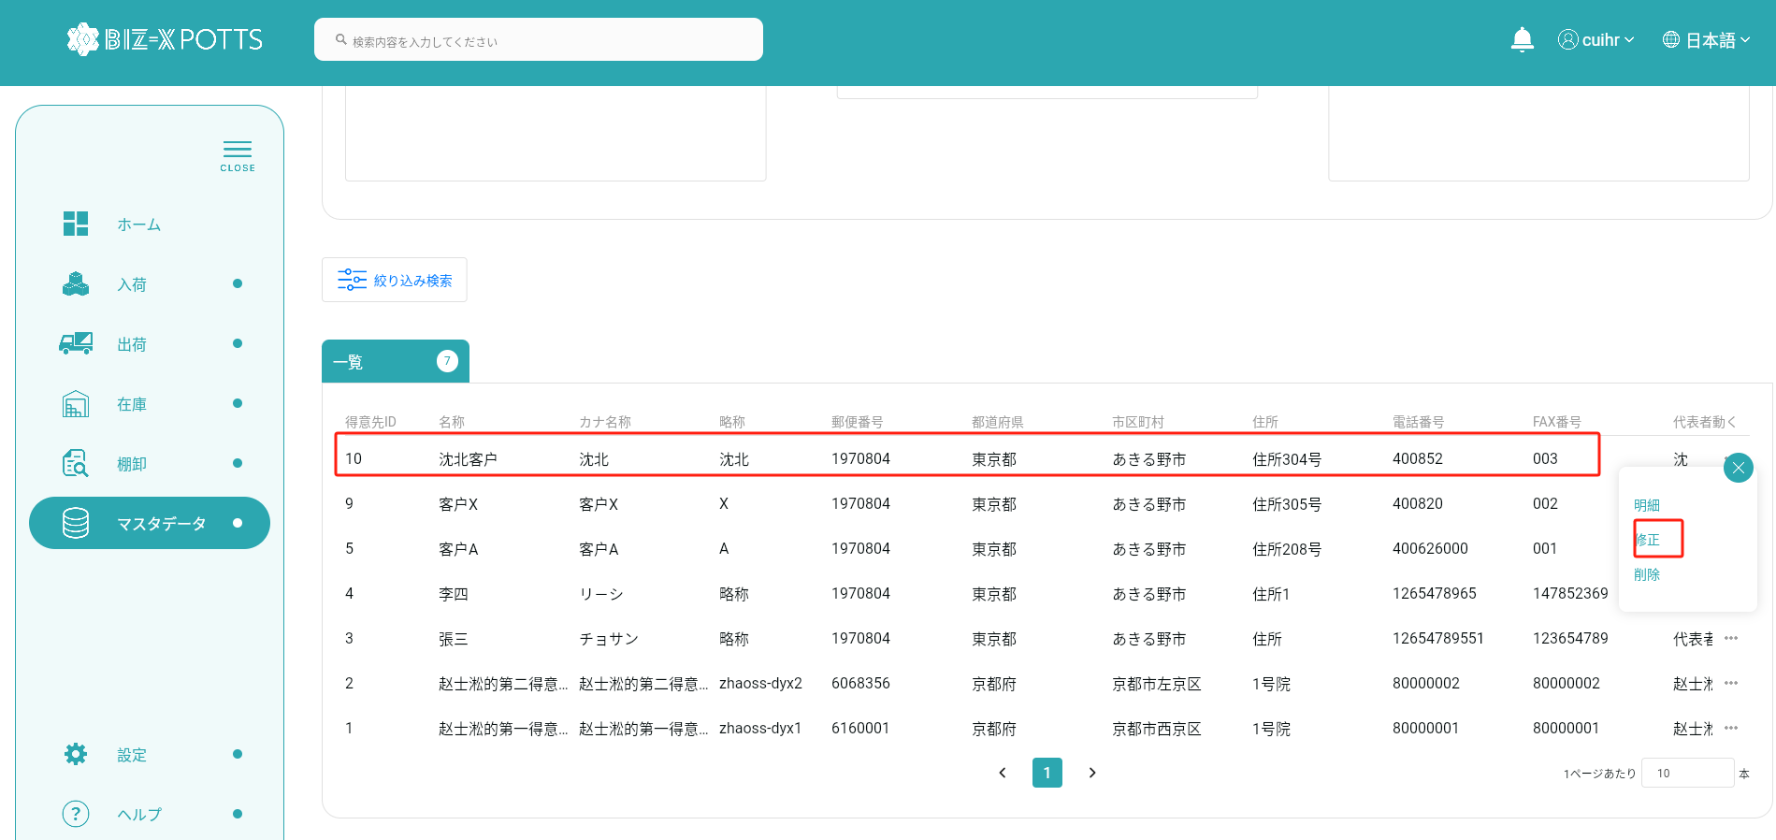

データを選択し、変更ボタンをクリックします

8、修正反応

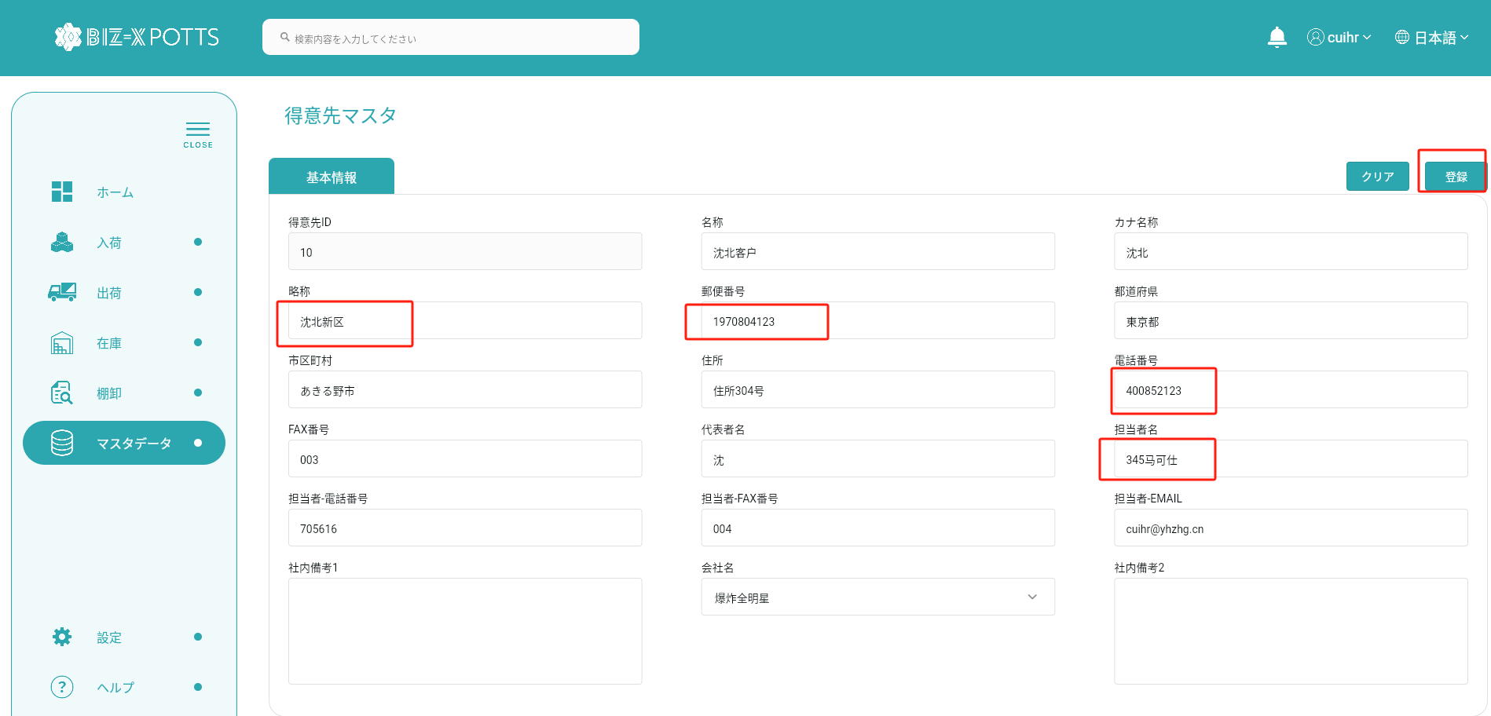

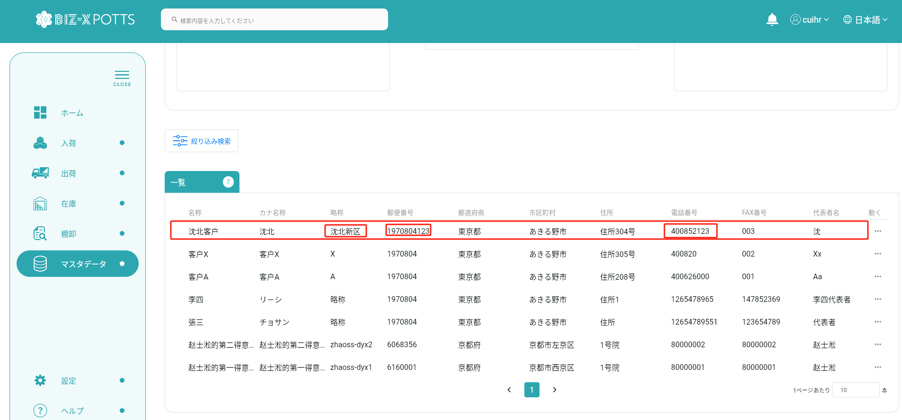

 |  |  | 修正前

 |  |  | 修正後

9、削除

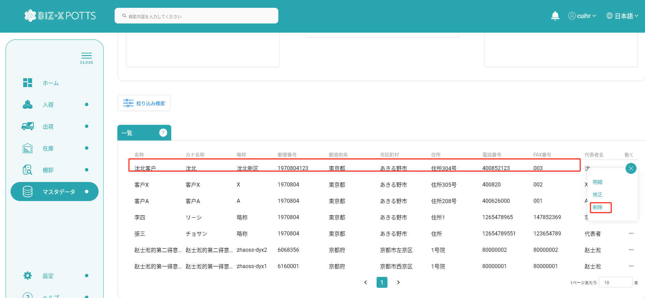

データを選択し、削除ボタンをクリックします

10、削除反応

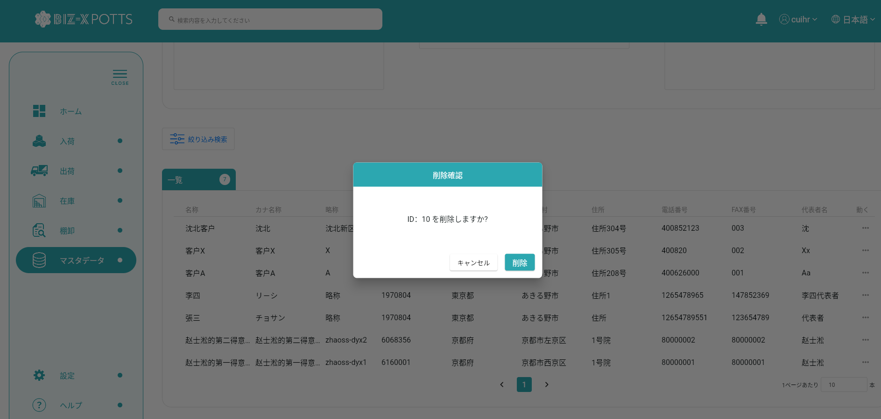

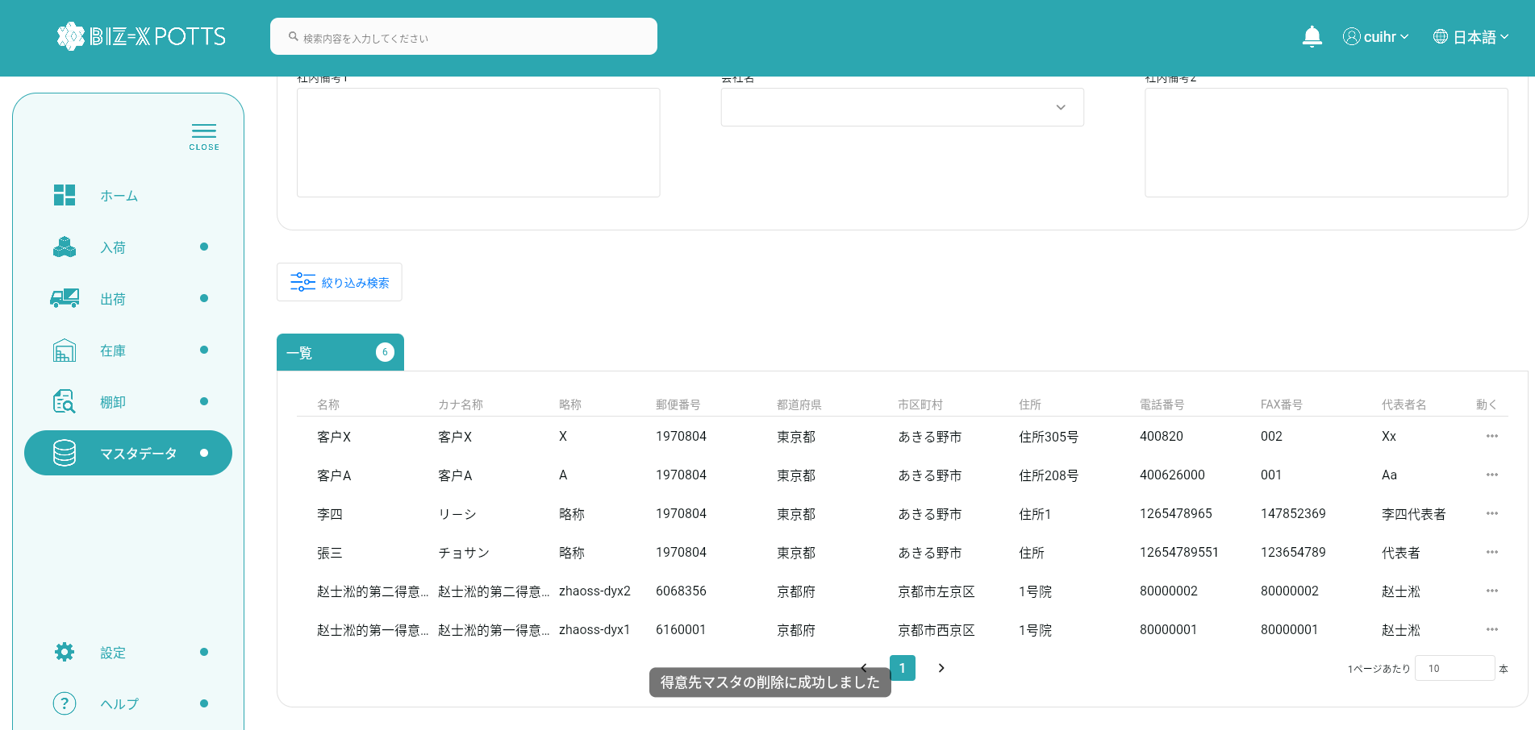

 | DB中に、データを削除しました

